Issue
สอบถามข้อมูลสัญญา Share Service ของ GGC กับ TFA ว่ามีวงเงินที่มอบอำนาจให้ GGC เท่าไหร่

 | sutthisarn.k@pttgcgroup.com

ทำไมถึง key ยอด MD 50,000,000 บาท ที่ Share Service
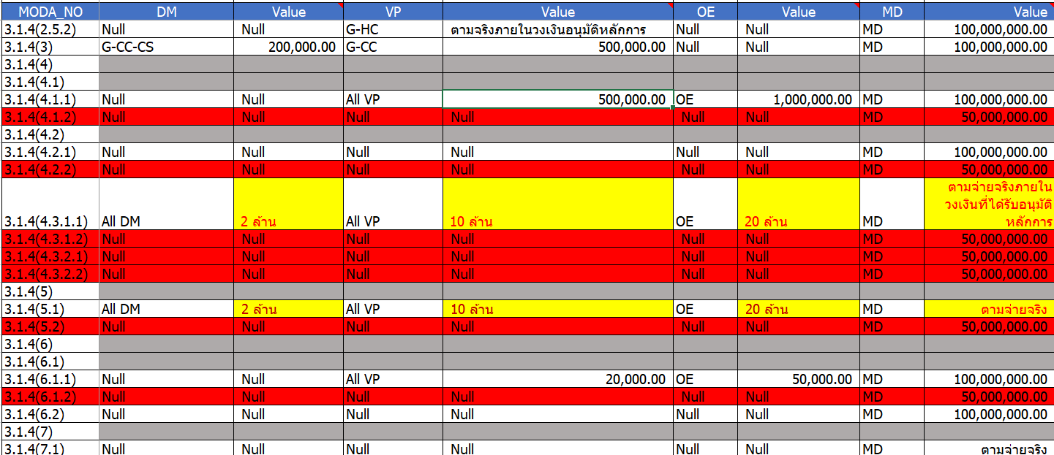

วงเงินอนุมัติหลักการไม่สอดคล้องกับวงเงินเบิกค่าใช้จ่ายที่อ้างอิงกิจกกรรม

